Tabelle1
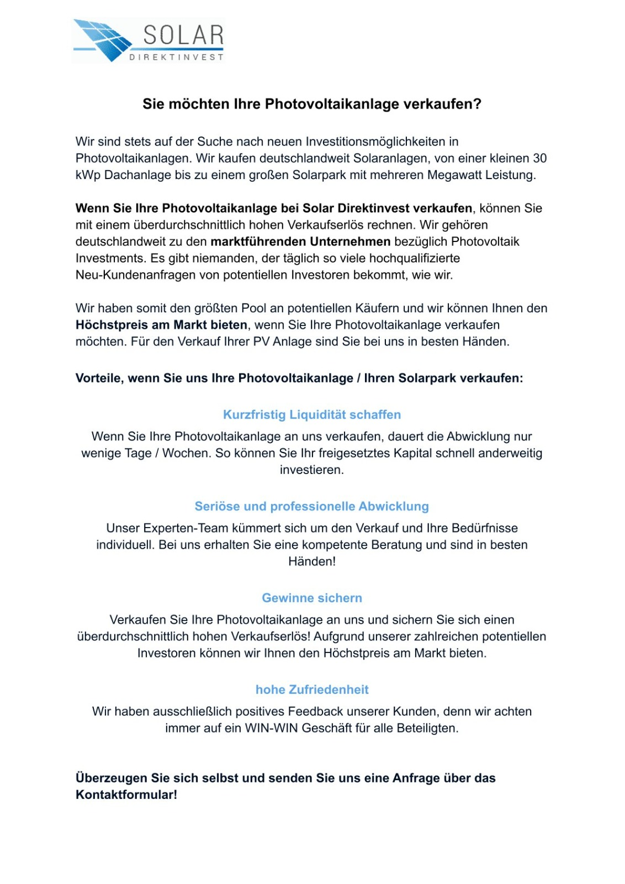
Ertragswert Photovoltaikanlage ermitteln mit Excel

Anlagengröße (in kWp) | 15
spezifischer Ertrag (in kWh/kWp) | 1000
Einspeisevergütung (in ct/kWh) | 12

Jährlicher Ertrag (in €) | 1800 | -> F3 * F4 * F5 / 100

jährlicher Ertrag (in €) | 1800
Restlaufzeit (in Jahren) | 13

Ertragswert (in €) | 23400 | -> F10 * F11

Restwert Photovoltaikanlage ermitteln mit Excel

Ertragswert (in €) | 23400 | -> F13
-10% Abschlag für Kosten | 2340 | -> F18 * 0,1

Zukünftige Gewinne | 21060 | -> F18 - F19

-50% Abschlag für fairen Verkaufspreis | 10530 | -> F21 * 0,5

Restwert (in €) | 10530 | -> F18 - F19 - F23

Wertermittlung Photovoltaikanlage Excel

Sie haben den Restwert Ihrer Photovoltaikanlage erfolgreich berechnet?
Wenn Sie noch Fragen haben oder Ihre Photovoltaikanlage verkaufen möchten, kontaktieren Sie uns!
Mit uns erzielen Sie Höchstpreise!

Jetzt bei Solar Direktinvest Ihre gebrauchte Photovoltaikanlage verkaufen!

